全体構成
システム構成図

開発マシン Windows11、10
開発言語
Java Spring 、Javascript React
サーバOS Windows2019、2022
開発環境
CI

本番等価構成

データベース PostGreSQL 14

クライアント端末
パソコン、スマホ
実利用

 | オールインワン構成(分離も可)
サーバOS Windows2019、2022
WEBアプリケーション
(FE:React + BE:Spring)
STG、本番
実利用(参照系)

WEB+APサーバ Apache + Tomcat
隔離端末（本番操作室など） ※有れば
ここでしか構成変更は出来ない

実利用(操作系)
データベース PostGreSQL 14

機能概要図
凡例）
システム
機能
操作対象
概要図

開発言語
Kai9Com(Kai9Common)
Kai9Som
(Kai9SystemOperationManager)
業務サーバへの操作は、必ずKai9Autoを通し、証跡を残す。
バックエンド
Java(Spring)

ユーザ管理
サーバ管理
業務サーバ
ソース生成
Windowsサーバ群
フロントエンド
TypeScript(React)
Kai9？？？(任意のシステム)

Linuxサーバ群

雛形をベースにソース生成
制御
Kai9Tmpl(Kai9Template)
Kai9Auto

バッチ処理
運用系システム（例
ソース雛型(spring+react)
自動テスト
動確
ジョブ管理
WSUSサーバ
遠隔操作
 | 根本思想 |  |  |  |  | 目的
 | 言語、DBを統一 |  |  |  |  | 生産性確保

[パターン別で管理]
シングル構成
親子構成
親子孫構成
監視

ソース改良時、雛形に反映させ、
動作確認する事で機能補償する

各kai9システムの補足説明

kai9auto

自動テスト |  |  | 「処理シナリオ」で各kai9シリーズを自動操作する
 |  |  | 実装方法パターン
 |  |  | ・API | 各Kai9システムのAPIをコールする
 |  |  | ・selenium | E2Eテストを行う
 |  |  | ・キーワード | テスト用の独自ロジックを作り込む(テーブル生成、レコード挿入、など）

バッチ処理 |  |  | 各kai9システム用のライブラリをキーワードとして作り込む事で、自動処理を行う
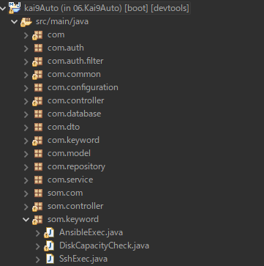

 |  |  |  |  |  |  | 例）som用のキーワードライブラリ

 | E2Eテスト環境
Kai9Autoはkai9サーバのDBと接続される

テスト用サーバ
Kai9サーバ
Kai9Auto
PostgreSQL
WEB+AP
Kai9Auto
Kai9Com
データベース

自動テスト制御
Kai9Auto(別ポートで起動)

Kai9Tmpl
Subversion
テストデータ作成
Kai9Som
ソースコード

Kai9Opas
Apache+Tomcat
SVNから配置 ＆ コンパイル＆実行

PostgreSQL
Maven
Node.js
データベース
Javaコンパイル
Reactコンパイル

 |  |  | kai9Autoでは、実行サーバを処理シナリオ内で指定する事が可能。
 |  |  | これにより、テスト用サーバを複数台作成し、分散テストを行う事も可能。

 | Kai9Auto処理キュー

 |  |  |  | 実行ホスト
 |  |  |  | 自分 | 自分以外
 |  | ブラウザトリガ |  | 実行 | 処理キュー登録
 |  | 時刻トリガ |  | 実行 | 何もしない

 |  | ブラウザトリガで、実行ホストが自分以外の場合だけ、処理キューへ登録する
 |  | 処理キューへ登録された場合、1秒タイマーの時刻トリガ内で実行される。
Kai9Auto
Kai9Auto
Kai9Auto

ブラウザトリガ
時刻トリガ
ブラウザトリガ
時刻トリガ
ブラウザトリガ
時刻トリガ

処理キュー

